2. Besoins et montée en charge
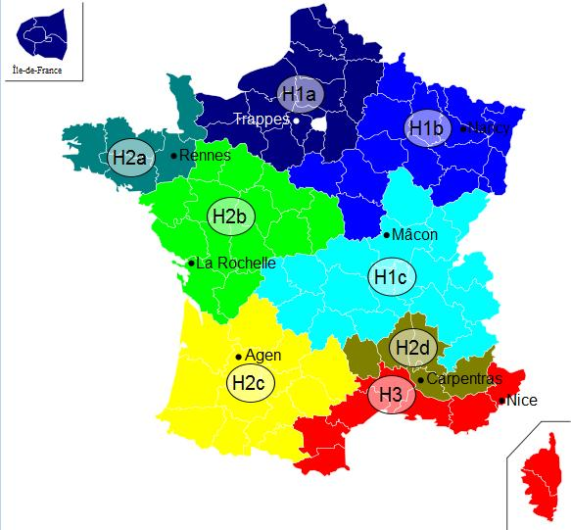
 |  |  |  |  |  |  |  |  |  |  |  |  |  |  | Département | 01 ― Ain
 | Insérer un graphique de répartition des besoins (camembert) par type d'usager (tertiaire, santé, éducation logement… colonne G en fonction de la colonne K) |  |  |  |  |  |  |  |  |  |  |  |  |  | Zone climatique | H1c | cf carte à droite ->
2.1. Abonnés et besoins |  |  |  |  |  |  |  |  |  |  |  |  |  |  | Altitude (m) | <400
Insérer un graphique de répartition des besoins (camembert) par type d'usager (tertiaire, santé, éducation logement… colonne G en fonction de la colonne K)

Abonnés actuels ou extension | N° Sous station | Maître d'ouvrage | Bâtiment | Neuf/ existant | Date de raccordement prévue | Type de bâtiment | Eq. Logement | Surface chauffée (m2) | Besoins MWh | Besoins après réhabilitation / démarches énergétique MWh à l'issue des travaux pris en compte pour le dimensionnement | dont Besoins chauffage | dont Besoins ECS | P Souscrite kW | Besoins / m2 | Classe énerg. (A, B, C, …) | Estimation des besoins 2030 : quantifier le besoins en incluant l'impact du décret éco-énergie tertiaire sur les bâtiments concernés MWh | Estimation des besoins 2040 : quantifier le besoins en incluant l'impact du décret éco-énergie tertiaire sur les bâtiments concernés MWh | Besoins plafond d'efficacité énergétique chauffage bâtiment hors ECS (MWh/an)
Abonné actuel | 1.1 | O. HLM xxx | Les xxx | Existant | 2,012 | Bureaux |  | 100 |  |  | 999 |  |  | 0 |  |  |  | 11 | faible efficacité énergétique
Abonné actuel | 1.2 |  |  |  |  | Bureaux |  | 50 |  |  |  |  |  | 0 |  |  |  | 5.5
Total abonnés actuels |  |  |  |  |  |  | 0 | 150 | 0 | 0 | 999 | 0 | 0 | 0 |  | 0 | 0 | #N/A | #N/A
Extension phase 1 | 2.1 | Ville de Y | CHU X | Existant | 2,014 | Enseignement |  |  |  |  |  |  |  | #DIV/0! |  |  |  | 0
Extension phase 2 |  | CG | Collège | Neuf | 2,014 | Commerce |  |  |  |  |  |  |  | #DIV/0! |  |  |  | 0
Extension phase 3 |  |  |  |  |  |  |  |  |  |  |  |  |  | #DIV/0! |  |  |  | #N/A | #N/A
Total extensions |  |  |  |  |  |  | 0 | 0 | 0 | 0 | 0 | 0 | 0 | #DIV/0! |  | 0 | 0 | #N/A | #N/A
TOTAUX |  |  |  |  |  |  | 0 | 150 | 0 | 0 | 999 | 0 | 0 | 0 |  | 0 | 0 | #N/A | #N/A

 |  |  |  |  | Nombre de bâtiments à usage de logement social raccordés suite au projet
 |  |  |  |  | Nombre de logements sociaux raccordés suite au projet

2.2. Montée en charge des raccordements
Année | Energie vendue en sous-station (MWh) | Nombre de Ss stations | Puissance souscrite (kW) | Mixité EnR &R | Quantités d’EnR&R injectées

4. Impact aide sur prix vente
Tableau 4.1 : Impact de l'aide sur le prix de vente de la chaleur
 | Ces tarifs doivent tenir compte des recommandations de l'ADEME concernant le prix d'achat du gaz par le réseau : voir ci-dessous pour 2026
 | Taux d'aide | Montant de l'aide (€) | Prix de vente moyen de la chaleur € HT / MWh | Prix de vente moyen de la chaleur € TTC / MWh | R1 moyen € TTC/MWh | R2 moyen € TTC/MWh | R2 moyen € TTC/kW | R21 | R22 | R23 | R24 | R25 aide FC | R25 CEE (*)
 |  |  |  |  |  |  |  | € TTC/kW | € TTC/kW | € TTC/kW | € TTC/kW | € TTC/kW | € TTC/kW |  | (*)
 | % | - € |  |  |  |  |  |  |  |  |  |  |  |  | Préciser ici par qui sont perçus les CEE "raccordement" et le type de répercussion aux abonnés (le cas échéant)
 | à déterminer par le porteur de projet en fonction de l'aide forfaitaire apportée | aide forfaitaire à déterminer par le porteur de projet |  |  |  |  |  |  |  |  |  |  |  |  | Cas 1, montant CEE "raccordement" perçus directement par les abonnés : |  |  | xxx | €
 | Cas des extensions |  |  |  |  |  |  |  |  |  |  |  |  |  | Estimation du gain en €/MWh : |  |  | xxx | €/MWh
 | Prix de vente avant opération sur le réseau existant |  |  |  |  |  |  |  |  |  |  |  |  |  | Cas 2, montant des CEE "raccordement" perçus par le porteur des investissements du réseau (ex : opérateur) : |  |  | xxx | €
 |  |  |  |  |  |  |  |  |  |  |  |  |  |  | Part de ces CEE répercutés sur les droits de raccordement |  |  | xxx | €
 |  |  |  |  |  |  |  |  |  |  |  |  |  |  |  |  | Estimation du gain en €/MWh : | xxx | €/MWh
 |  |  |  |  |  |  |  |  |  |  |  |  |  |  | Part de ces CEE répercutés sur le tarif (via R25 ou autre) |  |  | xxx | €
 |  |  |  |  |  |  |  |  |  |  |  |  |  |  |  |  | Estimation du gain en €/MWh : | xxx | €/MWh

Tableau 3.2. Impact aide sur prix vente pour différents abonnés
 | Ces tarifs doivent tenir compte des recommandations de l'ADEME concernant le prix d'achat du gaz (afin d'estimer le prix complet TTC du chauffage) : voir ci-contre pour 2026
 |  |  | Prospects sur bâtiment existant |  |  |  | Prospects sur bâtiment neuf |  |  |  | Bâtiments déjà raccordés au réseau |  |  |  |  | NOTICE
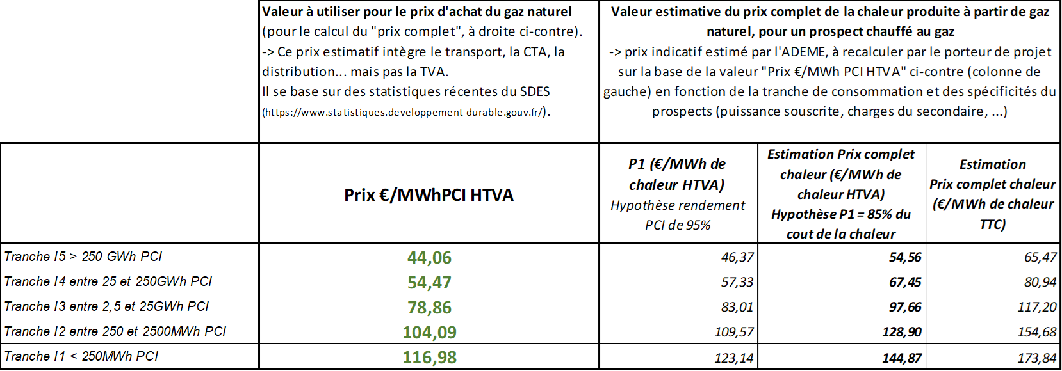
 | Type de prospect |  | Bailleur | Copropriété | Bâtiment public hors enseignement | Tertiaire (dont santé et enseignement) | Bailleur | Copropriété | Bâtiment public hors enseignement | Tertiaire (dont santé et enseignement) | Bailleur | Copropriété | Bâtiment public hors enseignement | Tertiaire (dont santé et enseignement)
 | Nom de l'abonné
 | Type de chauffage avant projet RC (uniquement cas des bâtiments existants) : élec, gaz ou autre
 | kW souscrit
 | MWh/an
 | Prix vente de la chaleur en €TTC/MWh | Situation actuelle du prix complet du chauffage (équivalent P1 + P’1 + P2 + P3+P4 pour un prospect chauffé au gaz) | 100 |  |  |  |  |  |  |  | 105
 |  | Prix vente après opération sans subvention, sans CEE | 120 |  |  |  | 120 |  |  |  | 120
 |  | Prix vente après opération avec subvention, sans CEE | 110 |  |  |  | 110 |  |  |  | 110
 |  | Impact des CEE "raccordement" (en €/MWh) | -7 |  |  |  | -7
 |  | Impact des frais de raccordement (en €/MWh) | 3 |  |  |  | 3
 |  | Prix vente après opération avec subvention, en tenant compte des CEE et des frais de raccordement | 106 |  |  |  | 106 |  |  |  | 110

